教室名
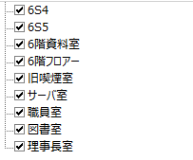
4N1
4N2
4N3
4S1
4S2
4S3
4S4
4階フロアー
5N1
5N2
5N3
5S1
5S2
5階フロアー
5階資料室
6N1
6N2
6N3
6N4
6S1
6S2
6S3
6S4
6S5
6階フロアー
6階資料室
旧喫煙室
サーバ室
職員室
図書室
理事長室

